Лист1
Замовлення по каталогу Арсенал-Центр

Метал
0,5мм, SSAB
Колір 8017МАТ
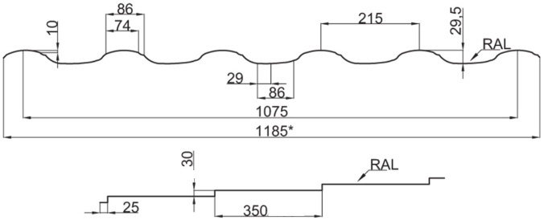
Металочерепиця "Барселона" 30/350
 | 5690 | мм. | х | 11 | шт. | 74.17 | м.кв.
 | 5540 | мм. | х | 9 | шт. | 59.08 | м.кв.
 | 3320 | мм. | х | 11 | шт. | 43.28 | м.кв.
 | 1650 | мм. | х | 3 | шт. | 5.87 | м.кв.
 | 280 | мм. | х | 1 | шт. | 0.33 | м.кв.
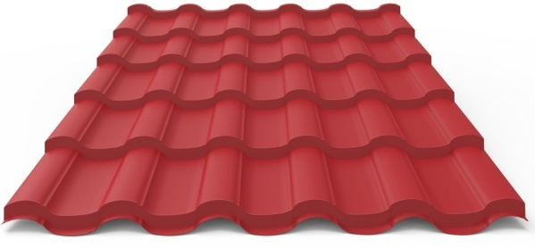

Всього |  |  |  |  |  | 182.73 | м.кв.

Ущільнювач під металочерепицю | 23 | шт.

Профнастил ПС-10 | 1360 | мм | х | 3 | шт. | 4.83 | м.кв.

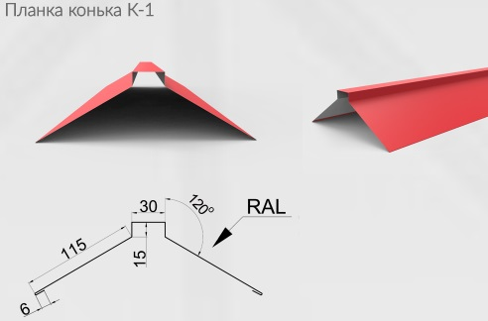
Планка конька - 1, довжина 2.м | 13 | шт.

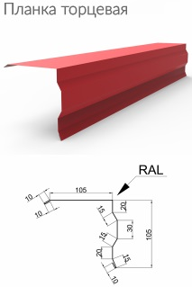
Планка торцева, довжина 2м. | 16 | шт.

Снігозатримувач-2, довжина 2м. | 17 | шт.

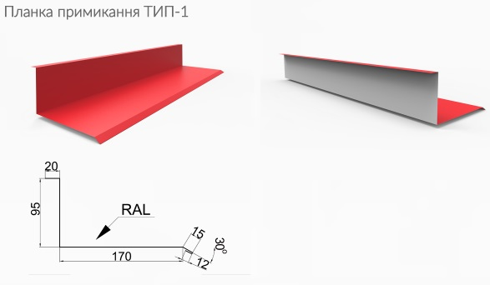
Планка примикання ТИП-1, Довжина 2м. | 5 | шт.

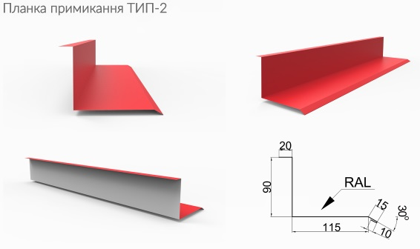
Планка примикання ТИП-2, Довжина 2м. | 5 | шт.

Метал
0,45мм. Словаччина
RAL 9003

Профнастил ПС-8
 | 540 | мм. | х | 19 | шт. | 12.16 | м.кв.
 | 440 | мм. | х | 23 | шт. | 11.99 | м.кв.
 | 1380 | мм. | х | 3 | шт. | 4.91 | м.кв.

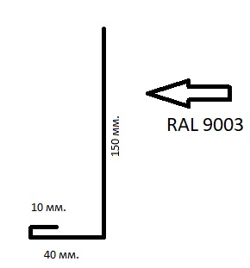
Спецпланка, довжина 2м. | 15 | шт.

Спецпланка, довжина 2м. | 16 | шт.

Кут зовнішній, довжина 2м. | 3 | шт.

Кут вн. 45гр, довжина 2м. | 3 | шт.

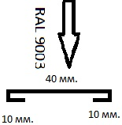
Планка стика, довжина 2м. | 3 | шт.

Саморіз 8017 дерево | 1500 | шт.
Саморіз 9003 дерево | 250 | шт.

